차트1. 인건비율
 |  | 경쟁사 |  |  | 고객사
 | SBL | Lonza | Wuxi | Celltrion | Roche | AstraZeneca | GSK | Bayer | CSL | 연도별 평균
4개년 평균 | 14% | 35% | 29% | 8% | 26% | 26% | 30% | 25% | 26% | - | 변경된 숫자
2024 | 11% | 36% | 27% | 8% | 27% | 25% | 28% | 27% | 25% | 23.8%
2023 | 12% | 33% | 26% | 9% | 27% | 27% | 28% | 22% | 25% | 23.5%
2022 | 13% | 34% | 26% | 8% | 24% | 26% | 26% | 25% | 27% | 23.3%
2021 | 18% | 35% | 35% | 9% | 27% | 27% | 36% | 27% | 27% | 26.7%

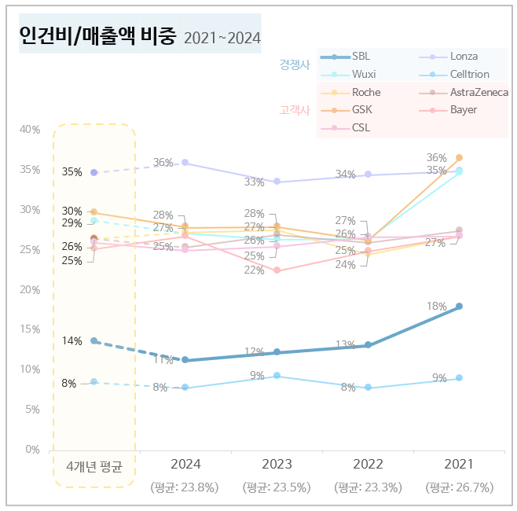
 |  |  |  |  |  | *2021~2024 연도별 각사 매출액 대비 인건비 비중
 |  |  |  |  |  | *시계열 꺾은선 그래프
 |  |  |  |  |  | *경쟁사 3사 : 푸른 계열 색 / 고객사 5사 : 붉은 계열 색
 |  |  |  |  |  | *가장 왼쪽에는 '4개년 평균' 표시 : 2021~2024 각 연도별 데이터보다 강조되도록 표현
 |  |  |  |  |  | *SBL 선/표식은 더 굵고 강한 색으로 표시
 |  |  |  |  |  | *범주(9개사별 색깔 표시)를 경쟁사 / 고객사로 grouping

차트2. 영업이익률
 |  | 경쟁사 |  |  | 고객사
 | SBL | Lonza | Wuxi | Celltrion | Roche | AstraZeneca | GSK | Bayer | CSL | 연도별 평균
4개년 평균 | 32% | 16% | 29% | 28% | 26% | 12% | 21% | 14% | 19% | -
2024 | 29% | 14% | 27% | 14% | 22% | 19% | 18% | 7% | 19% | 18.6%
2023 | 30% | 13% | 26% | 30% | 25% | 19% | 24% | 17% | 19% | 22.6%
2022 | 33% | 22% | 31% | 28% | 27% | 10% | 23% | 14% | 16% | 22.7%
2021 | 34% | 15% | 34% | 39% | 29% | 0% | 20% | 16% | 22% | 23.2%

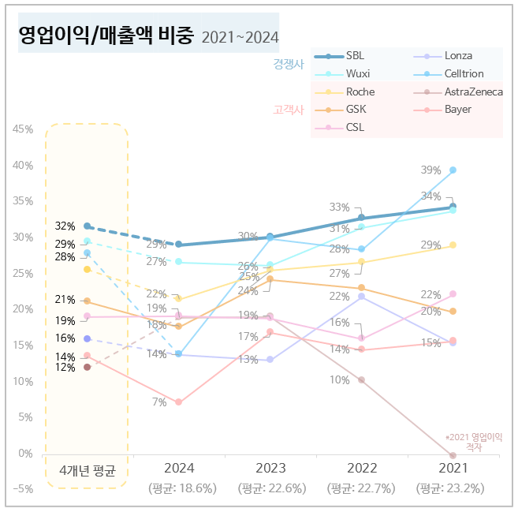
 |  |  |  |  |  | *2021~2024 연도별 각사 매출액 대비 영업이익 비중
 |  |  |  |  |  | *시계열 꺾은선 그래프
 |  |  |  |  |  | *경쟁사 3사 : 푸른 계열 색 / 고객사 5사 : 붉은 계열 색
 |  |  |  |  |  | *가장 왼쪽에는 '4개년 평균' 표시 : 2021~2024 각 연도별 데이터보다 강조되도록 표현
 |  |  |  |  |  | *SBL 선/표식은 더 굵고 강한 색으로 표시
 |  |  |  |  |  | *범주(9개사별 색깔 표시)를 경쟁사 / 고객사로 grouping

Guide_제약사지표
조사 기업 |  |  | 재무 지표 |  | 임직원 수 |  | 임금/인건비 |  | 주식명 (Yahoo Finance 검색)
no. | 기업명 | 구분 | 수집 | 출처 | 수집 | 출처 | 수집 | 출처
* | Samsung Biologics |  |  |  |  |  |  |  | Samsung Biologics Co.,Ltd. (207940.KS)
1 | Lonza | 경쟁사 | ○ | Yahoo Finance | ○ | Annual Report | ○ | Annual Report | Lonza Group AG (LZAGY) | Reporting and Presentations | Lonza
2 | Wuxi Biologics |  | ○ | Yahoo Finance | ○ | Annual Report | ○ | Annual Report | WuXi Biologics (Cayman) Inc. (2269.HK) | Financial Reports
7 | Celltrion |  | ○ | Yahoo Finance | ○ | Annual Report | ○ | Annual Report | Celltrion, Inc. (068270.KS) | 전자공시시스템| 공시서류검색 | 공시통합검색
9 | Roche |  | ○ | Yahoo Finance | ○ | Annual Report | ○ | Annual Report | Roche Holding AG (ROG.SW) | Roche | Reporting
13 | Astrazeneca |  | ○ | Yahoo Finance | ○ | Annual Report | ○ | Annual Report | AstraZeneca PLC (AZN.L) | Annual Reports
19 | GSK |  | ○ | Yahoo Finance | ○ | Annual Report | ○ | Annual Report | GSK plc (GSK) | Corporate reports archive | GSK
24 | Bayer |  | ○ | Yahoo Finance | ○ | Annual Report | ○ | Annual Report | Bayer Aktiengesellschaft (BAYN.DE) | Bayer´s Annual Reports | Bayer Global
27 | CSL |  | ○ | Yahoo Finance | ○ | Annual Report | ○ | Annual Report | CSL Limited (CSL.AX) | Annual Publications | CSL
 | *국내기업 대비, 해외기업은 대체적으로 '인건비'를 폭넓게 산정하는 것으로 보임. (급여 + 각종 사회보험 + 연금 + 퇴직급여 등등)

① | *각사 매출액, 영업이익, 영업비용 | Yahoo Finance - Stock Market Live, Quotes, Business & Finance News
 |  | - 매출액 : Total revenue |  |  |  | *화폐단위, 통화 확인 필요
 |  | - 영업이익 : Operating income
 |  | - 영업비용 : Operating expense
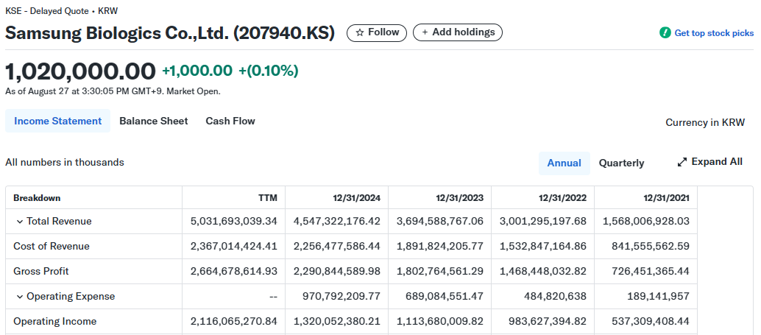

② | *환율 정보 | KRW | US Dollar to Korean Won History - USD to KRW Historical Rates
 | (모든 통화 USD로 환산) | GBP | US Dollar to British Pound History - USD to GBP Historical Rates
 |  | CHF | US Dollar to Swiss Franc History - USD to CHF Historical Rates
 |  | EUR | US Dollar to Euro History - USD to EUR Historical Rates
 |  | CNY | US Dollar to Chinese Yuan Renminbi History - USD to CNY Historical Rates
 |  | - 연도별 마지막 일자 기준, 환율 적용 (ex. 2024년 : December 31, 2024)

...
...

③ | 인건비/임직원 수 - SBL, Celltrion | - 연말 사업보고서 > "임원 및 직원 등의 현황" > "직원의 현황"
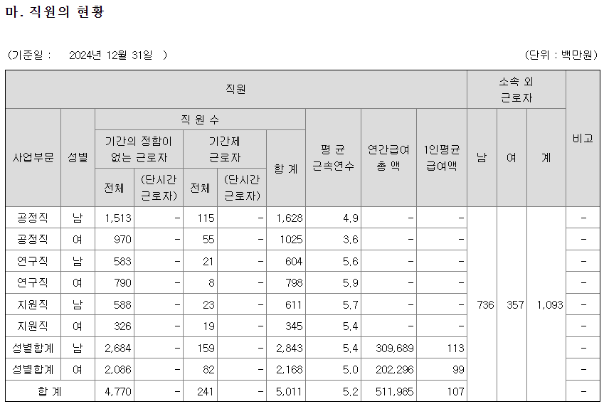

④ | 인건비/임직원 수 - Lonza | Reporting and Presentations | Lonza
 |  | - 연도별 Annual Report 참고
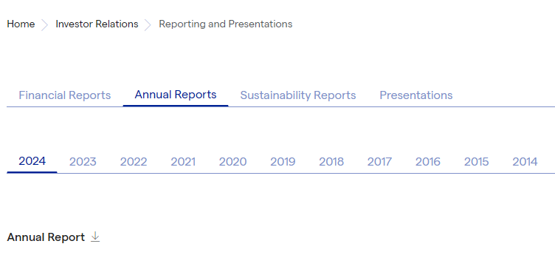

 |  | - 인건비 : "Personnel expenses" 검색

 |  | - 임직원 수 : "Major key indicators" 검색
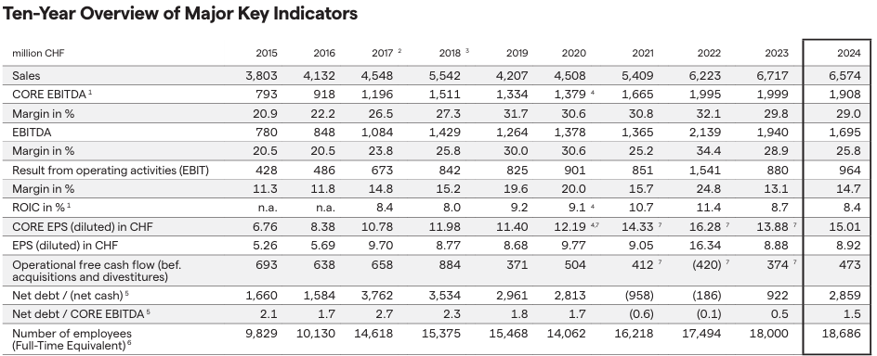

⑤ | 인건비/임직원 수 - Wuxi | Financial Reports
 |  | - 연도별 Annual Report 참고

 |  | - 인건비/임직원 수 : "Employee and remuneration" 검색
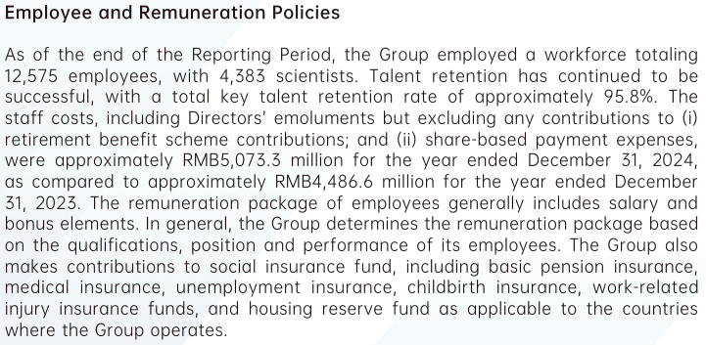

 |  | *화폐 단위 백만 CNY 인 점 유의

⑥ | 인건비/임직원 수 - Roche | Roche | Reporting
 |  | - 연도별 Annual Report(임직원 수), Financial Report(인건비) 참고
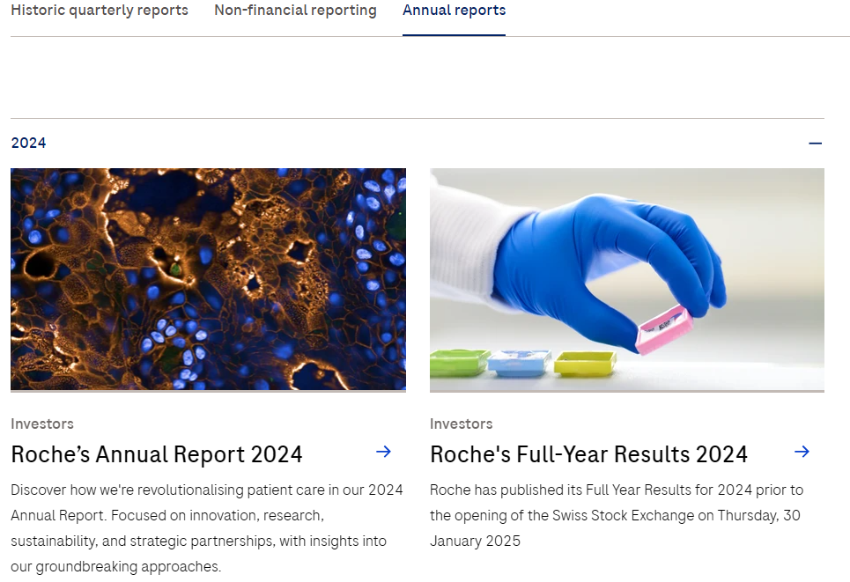

→ 임직원 수

→ 인건비

 |  | - 임직원 수 : Annual Report > "employees*" 검색
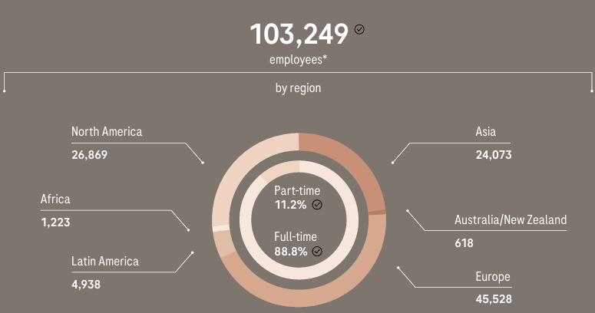

 |  | - 인건비 : Financial Report > "employee benefits" 검색
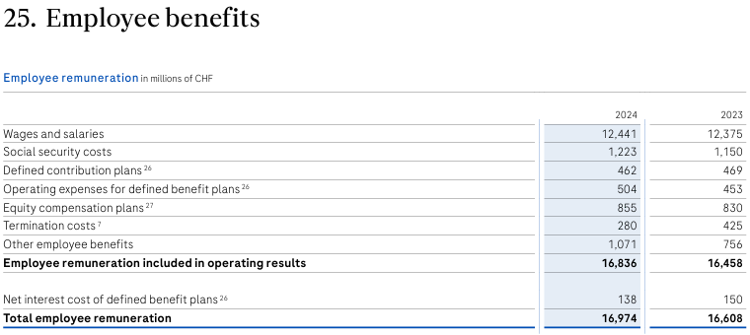

⑦ | 인건비/임직원 수 - AstraZeneca | Annual Reports
 |  | - 연도별 Annual Report 참고
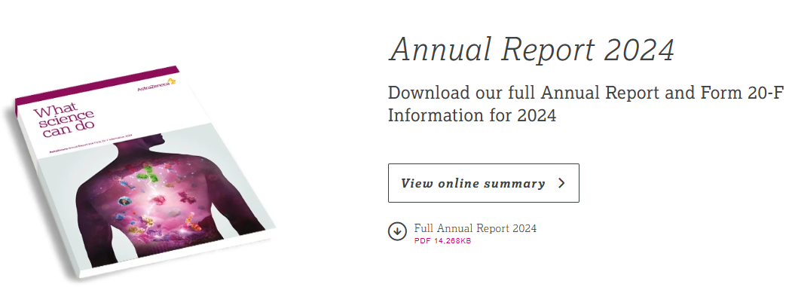

 |  | - 임직원 수 : "Global reach and presence" 검색 → 하단 [People] 항목 참고

 |  | - 인건비 : "Total employee remuneration" 검색

⑧ | 인건비/임직원 수 - GSK | Corporate reports archive | GSK
 |  | - 연도별 Annual Report 참고
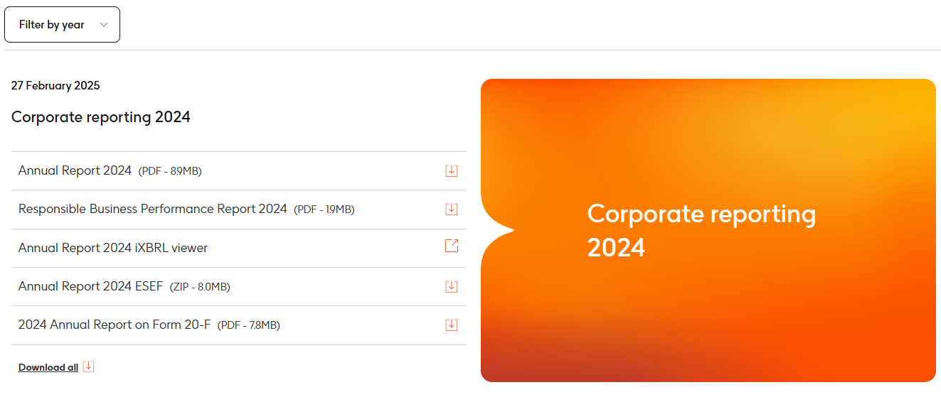

 |  | - 임직원 수 : "Employees by gender" 검색

 |  | - 인건비 : "Total employee pay" 검색

⑨ | 인건비/임직원 수 - Bayer | Bayer´s Annual Reports | Bayer Global
 |  | - 연도별 Annual Report 참고
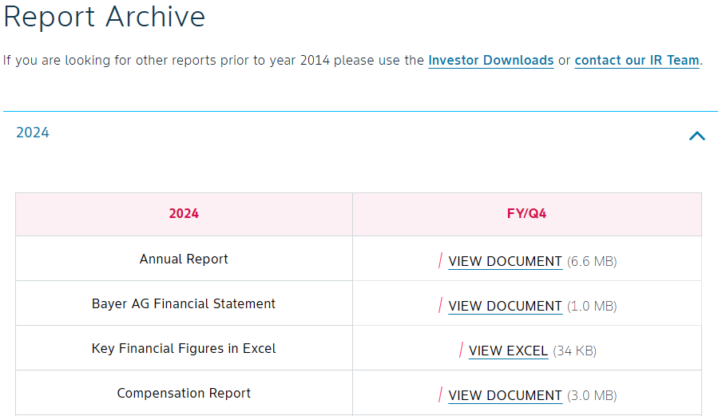

 |  | - 임직원 수, 인건비 : "Five-year summary" 검색 → 하단 [Employees] 항목 참고

⑩ | 인건비/임직원 수 - CSL | Annual Publications | CSL
 |  | - 연도별 Annual Report 참고
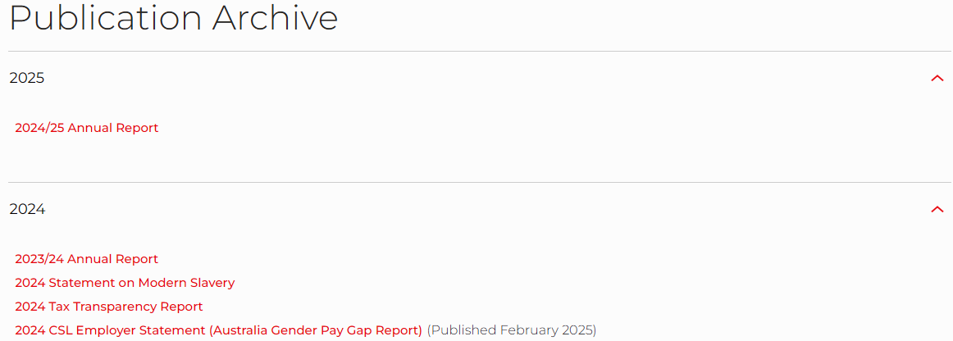

→ 25.6월 기준 자료이나, 2024년도 지표로 취합

→ 24.6월 기준 자료이나, 2023년도 지표로 취합

2022 / 2023 / 2024 지표로 반영
 |  | - 임직원 수 : "Total workforce" 검색

 |  | - 인건비 : "Employee benefits expense" 검색
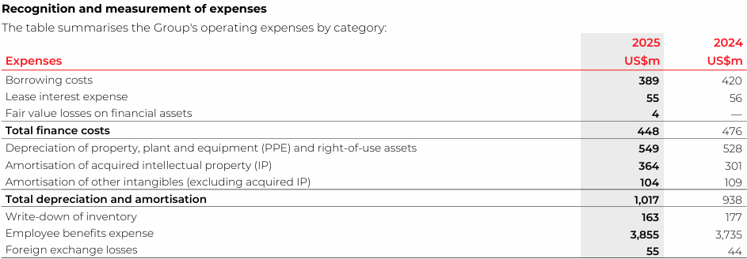
2024 / 2023 지표로 반영

